A10
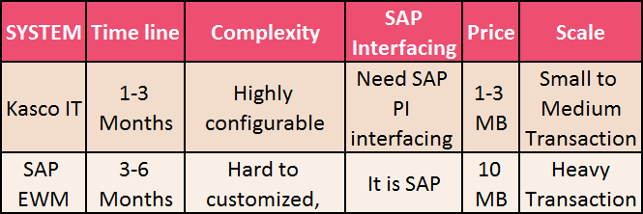
อธิบายกระบวนการในการเลือกทำ Project ที่เป็น self-development / outsource | Please explain the process of selecting the project implementation method (self-development/outsourcing) | ตอบด้วย Management System เคส TMS OV / Web KPI อธิบายเรื่องการเลือกว่า โปรเจคไหนจะ Make หรือ Modify (ตามข้อมูล Schedule B)
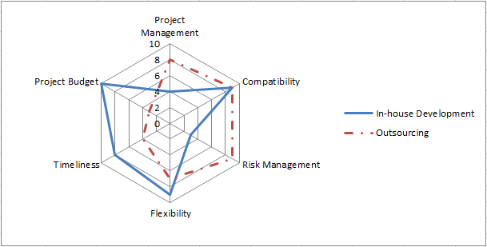
การเลือกโปรเจคใช้การวัดผลจาก requirement

TMS-OV
เลือก In-house เมื่อ

Flexibility ทีรองรับ change ได้ดีกว่า
เรื่อง Time competitiveness เพื่อส่งมอบทันเวลา
Budget ที่คุ้มค่าเมื่อเทียบกัน
ระบบต้อง Achieve goal ของ Business function

เลือก Outsource เมื่อ

Project ที่เป็น Mission critical
ต้องการ SLA ที่สูง 0.10 ขึ้นไปจนถึง 0 downtime
Project มีขนาดใหญ่ และซับซ้อน
Project ที่ต้องการผู้เชี่ยวชาญพิเศษ
มี Timeline ที่เหมาะสม
Budget ที่คุ้มค่าเมื่อเทียบกัน

Web KPI

B19
ยกตัวอย่าง learning หรือการพัฒนาโดยการต่อยอดจาก project เดิมที่เคยทำมาก่อน และนำมาปรับใช้เพื่อตอบโจทย์ตาม requirement | Please explain and give an example for learning process and further development from the previous projects, in order to adjust to follow user requirements | Story การใช้งาน Kasco WMS นำเสนอในเรื่องของการนำ Lesson learnt จากโปรเจคแรกๆ มาใช้ Implement ใน Project ถัดๆ ไป - Story จาก ภูเวียง แล้วนำไปใช้ที่ DC Rangsit

ขอยกตัวอย่าง case lesson learn จากการทำงานที่คลังภูเวียง
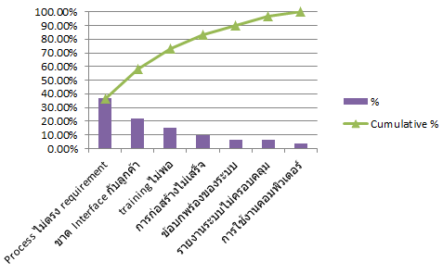

ลูกค้ามีการคุมสินค้า SKU เดียวกันด้วยสีด้าย ซึ่งไม่ได้แจ้งไว้แต่แรก
การที่ไม่ได้ interface ทำให้การยืนยัน stock, ยอดรับ-จ่ายไม่ตรงกัน
เรามีระยะเวลาในการเตรียมตัว ออกแบบและ การ training สั้นเกินไป
ลูกค้าเร่งให้เข้าทำงานทั้งที่ยังก่อสร้างไม่เสร็จ

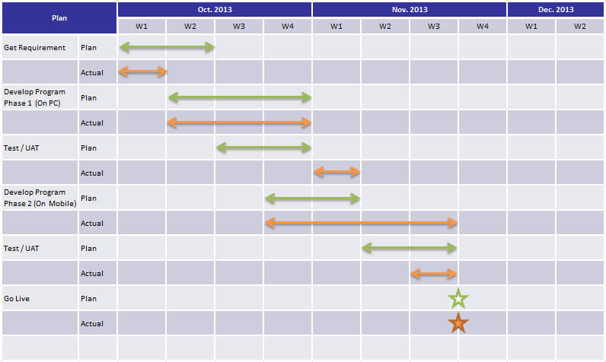

Too Short too implement

B20
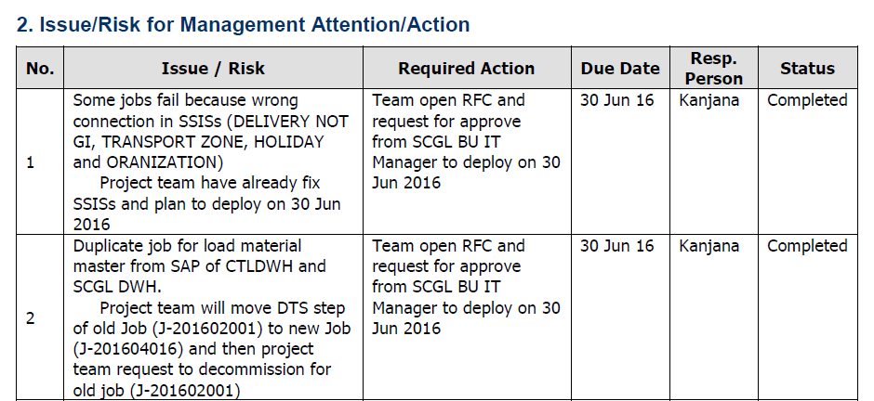
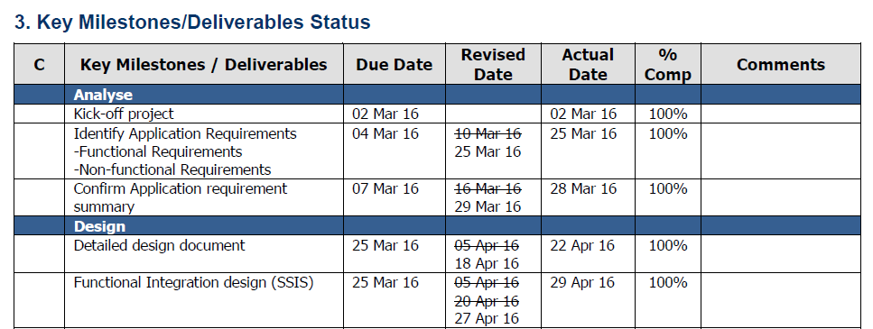
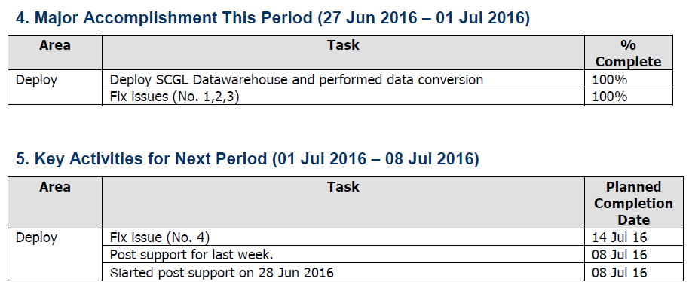
SD มีขั้นตอนในการควบคุมคุณภาพและมาตรฐานของการทำโปรเจคอย่างไร ถ้าไม่ตรงตามมาตรฐาน มีการดำเนินการอย่างไร | Please explain how ICT controls the quality of project management process. In case that the standard is not met, how ICT handles it? | ตอบด้วย ALM ยกตัวอย่าง ด้วย GPS Interface Improvement / CNV /Data Warehouse

>?<

OutsourceVSInHouse
Check-point Score of 10 | In-house Development | Outsourcing
Management Complexity | 8 | 8
Business knowledge | 9 | 7
In-depth Technology | 6 | 9
Validity to change | 9 | 7
Timeliness | 8 | 7
Investment | 8 | 6

Lesson Learned Phu Vieng
Infrastuctue
Vendors
Wifi signal loss
due to construction
Power outage
Process | Sub Process | Potential cause | Amount | Potential cause | Amount | Cumulative | Cumulative % | %
 | การ cross check ผิดพลาดบ่อย | ขาด Interface กับลูกค้า | 13 | Process ไม่ตรง requirement | 22 | 22 | 36.67% | 36.67% | Fault Mode | Potential cause | Severity | Occurrence | Detection | RPN
 | แจ้งรับผิด ทำให้ยอดรับ ถูกบ้างผิดบ้าง | ขาด Interface กับลูกค้า | 13 | ขาด Interface กับลูกค้า | 13 | 35 | 58.33% | 21.67% | พนักงานปฏิบัติงานผิดพลาด | ขาด training | 10 | 10 | 8 | 800
software not as commited
 | แจ้งจ่ายข้อมูลไม่ครบ ทำให้ตัดจ่ายไม่ได้ | ขาด Interface กับลูกค้า | 13 | training ไม่พอ | 9 | 44 | 73.33% | 15.00% | ข้อมูลไม่ตรงกับลูกค้า | ขาด interface กับลูกค้า | 10 | 10 | 7 | 700
WMS
incom
-patible
 | ไม่มีการส่งมอบงานต่อกะ หรือมีแต่ไม่สมบูรณ์ | training ไม่พอ | 9 | การก่อสร้างไม่เสร็จ | 6 | 50 | 83.33% | 10.00% | Infrastructure ไม่เพียงพอ | การก่อสร้าง | 7 | 10 | 6 | 420
 | พนักงานตัดสินใจเองไม่ได้ ลูกค้าต้องการออกสินค้าแบบไหนก็ออก | ขาด Interface กับลูกค้า | 13 | ข้อบกพร่องของระบบ | 4 | 54 | 90.00% | 6.67% | ระบบมีปัญหา | ขาดการทดสอบระบบ | 10 | 8 | 5 | 400
product defected
lack of personal
 | มีข้อกำหนดในการ เขียนข้อกำหนดลงบนบาร์โคด | ขาด Interface กับลูกค้า | 13 | รายงานระบบไม่ครอบคลุม | 4 | 58 | 96.67% | 6.67% | ขั้นตอนไม่ครบถ้วน | flow ระบบ | 9 | 8 | 2 | 144
produce more than storage capacity
wrong order/order late
 | พนักงานตัดสินใจเองไม่ได้ แต่กะดึกไม่มีคนเฝ้าหรือตัดสินใจได้คุมงาน | ขาด Interface กับลูกค้า | 13 | การใช้งานคอมพิวเตอร์ | 2 | 60 | 100.00% | 3.33% | ไม่มีรายงาน | เอกสารระบบไม่ครบ | 4 | 4 | 2 | 32
misinterprete communicationn
 | พนักงานเลือกตัดสินใจเองแล้วผิดพลาด | ขาด Interface กับลูกค้า | 13 |  | 60 |  |  |  | เอกสารติดตามยาก | การออกแบบเอกสาร | 6 | 4 | 1 | 24
Production
Interfacing
Interfacing | พนักงานยังไม่คุ้นเคยกับเอกสาร และการจัดเก็บยังสืบค้นย้อนหลังได้ยาก | Process ไม่ตรง requirement | 22 |  |  |  |  |  | คอมติดไวรัส | การใช้งานคอมพิวเตอร์ | 8 | 1 | 1 | 8
 | รูปแบบเอกสารที่มี นำมาสืนค้นย้อนหลังได้ยาก | Process ไม่ตรง requirement | 22
 | การนับสินค้าคงคลังทำได้ยากและยังไม่มีแนวทางที่แน่ชัด | Process ไม่ตรง requirement | 22
 | พนักงานต้องทำงานมากกว่าที่คาดไว้ มีบางส่วนไม่ได้เน้นย้ำ | Process ไม่ตรง requirement | 22
 | หัวหน้างานตัดสินใจบางเรื่องโดยที่ไม่เข้าใจระยบบ | training ไม่พอ | 9
 | สร้าง tag ซ้ำ | ขาด Interface กับลูกค้า | 13
 | ระบบแนะนำจัดเก็บคลาดเคลื่อน | ข้อบกพร่องของระบบ | 4
 | การ convert หน่วยยังมี แสดงผลผิดพลาดเช่นหน้า Check Stock | ข้อบกพร่องของระบบ | 4
 | บั๊กอื่นๆ เช่น การกดแล้วปุ่มไม่ Dimm | ข้อบกพร่องของระบบ | 4
 | หน้าเบิกจ่ายมีบางรายการที่ Logic ตัดยอดนำไปตัดผิดหน่วย เช่น นำกระสอบตัดกับตัน | ขาด Interface กับลูกค้า | 13
 | พนักงานสับสน ในการกรอกข้อมูล | Process ไม่ตรง requirement | 22
 | พนักงานสับสนเรื่องหน่วยสินค้า | training ไม่พอ | 9
 | หน้าจะที่ห้ามทำการแก้ไข ไม่ได้ Dimm ปุ่มแก้ไขไว้ | ข้อบกพร่องของระบบ | 4
 | การคุมเอกสารยังไม่สอดคล้องกัน Track เอกสารยาก โดยเฉพาะขาจ่าย | รายงานระบบไม่ครอบคลุม | 4
 | Report ยังไม่ครบ ไม่ครอบคลุม | รายงานระบบไม่ครอบคลุม | 4
 | เอกสารที่มีในระบบบางรายการแสดงผลไม่ครบถ้วน เช่น คอลัมน์กว้างไม่พอ | รายงานระบบไม่ครอบคลุม | 4
 | ต้องปิดเอกสารในระบบที่ไม่ใช้งาน | training ไม่พอ | 9
 | ไม่มีสถานที่วางอุปกรณ์ ไม่มีระบบไฟฟ้า | การก่อสร้างไม่เสร็จ | 6
 | ฝุ่นเกาะอุปกรณ์เยอะ | การก่อสร้างไม่เสร็จ | 6
 | Hardware fail | การใช้งานคอมพิวเตอร์ | 2
 | Virus | การใช้งานคอมพิวเตอร์ | 2
 | สัญญาณ Network ไม่ถึงปลายทาง | การก่อสร้างไม่เสร็จ | 6
 | ไม่มีไฟฟ้าท้ายไลน์ผลิต | การก่อสร้างไม่เสร็จ | 6
 | ไม่มี network ที่ท้ายไลน์ผลิต | การก่อสร้างไม่เสร็จ | 6
 | พนักงานรับสินค้าผิดบาร์โค๊ด | ขาด Interface กับลูกค้า | 13
 | พนักงานวางสินค้าไม่ scan barcode | training ไม่พอ | 9
 | พนักงานไม่ตรวจสอบ strike สินค้า | ขาด Interface กับลูกค้า | 13
 | พนักงาน IT ต้องมาทำหน้าที่รับสินค้า | Process ไม่ตรง requirement | 22
 | ไม่ส่งกะ ทำให้ข้อมูลตกหล่น | training ไม่พอ | 9
 | รับสินค้าลานเก่า ไม่ได้คุยไว้ใน requirement | Process ไม่ตรง requirement | 22
 | รูปแบบการกองสินค้าของลูกค้าทำให้ FIFO ไม่ได้ | Process ไม่ตรง requirement | 22
 | การจ่ายสินค้าแบบผสมสีด้ายทำให้ระบบแนะนำไม่ได้ | Process ไม่ตรง requirement | 22
 | ระบบไม่รองรับการทำงานจริงของลูกค้า รูปแบบสินค้าที่ผลิตต่างจากที่คุย requirement | Process ไม่ตรง requirement | 22
 | การรับสินค้า diff จากลูกค้า | ขาด Interface กับลูกค้า | 13
 | condition strike ทำให้ barcode ยาว | Process ไม่ตรง requirement | 22
 | process ลูกค้าไม่เป้นตาม requirement | Process ไม่ตรง requirement | 22
 | ไม่มี network ที่ลานจ่าย | การก่อสร้างไม่เสร็จ | 6
 | พนักงานเขียนเอกสารมาไม่ครบ | training ไม่พอ | 9
 | พนักงานไม่ส่งต่อกะ | training ไม่พอ | 9
 | ไม่มีการส่งข้อมูลเคลื่อนย้ายสินค้า | Process ไม่ตรง requirement | 22
 | ลูกค้าสั่งย้ายสินค้าเองไม่ผ่านระบบ | Process ไม่ตรง requirement | 22
 | ไม่มีการส่งข้อมูลการนำสินค้าไป re-pack | Process ไม่ตรง requirement | 22
 | checker เขียนข้อมูลเอกสารรับจ่ายมาไม่ครบ | Process ไม่ตรง requirement | 22
 | พนักงานเขียนเอกสารมาซ้ำกัน | ขาด Interface กับลูกค้า | 13
 | ไม่มีการส่งข้อมูลการนำสินค้าไป ผ่าปาก | Process ไม่ตรง requirement | 22
 | เอกสารผ่าปากไม่มีข้อมูลที่นำมาใช้ได้ | Process ไม่ตรง requirement | 22
 | ไม่มีการแจ้งแตกเสียหาย | Process ไม่ตรง requirement | 22
 | มีการรวมชะลอมโดยไม่แจ้งระบบ | Process ไม่ตรง requirement | 22
 | Process ซ้ำซ้อนและมีมากเกินไป | Process ไม่ตรง requirement | 22
 | พนักงาน IT มีความเข้าใจในระบบไม่เท่ากัน | training ไม่พอ | 9
 | เอกสารไม่เหมาะกับการทำงาน ไม่ครบตาม process | รายงานระบบไม่ครอบคลุม | 4
 | ไม่มีการออกแบบ control point | Process ไม่ตรง requirement | 22

Compare
SYSTEM | Time line | Complexity | SAP | Price | Scale
 |  |  | Interfacing
Kasco IT | 1-3 Months | Highly configurable | Need SAP PI interfacing implement | 1-3 MB | Small to Medium
 |  |  |  |  | Transaction
SAP EWM | 3-6 Months | Hard to customized, locked with SAP Process flow | It is SAP | 10 MB | Heavy
 |  |  |  |  | Transaction

SYSTEM | Project Management | Compatibility | Risk management | Flexibility | Time line | Investment
Kasco IT | 4 | 7 | 4 | 8 | 9 | 8
SAP EWM | 9 | 9 | 9 | 4 | 5 | 5

Sheet3
Skill points (out of 10) | Make | Modify
Programming | 8 | 6
Business knowledge | 7 | 7
Communication | 7 | 7
Project management | 9 | 9
Analytic skills | 8 | 8
Database design | 8 | 6

